E-Rモデル エンティティ一覧
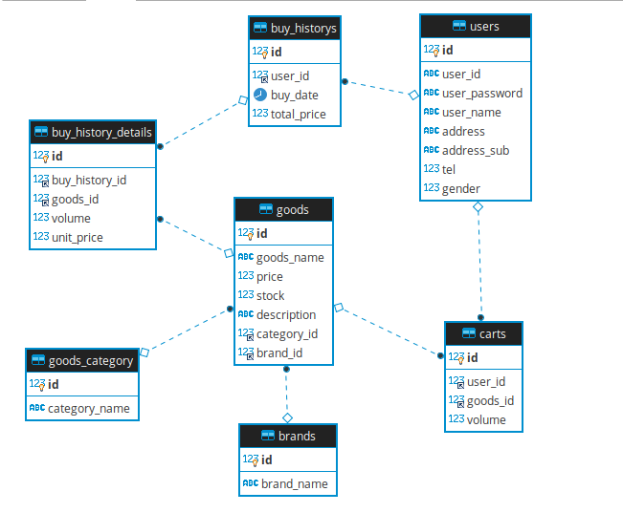
E-R図
システム名 |  | 試供品ショッピングシステム |  | 作成者 | 帆足
工程名 |  |  |  | 作成日付 | 2020-05-18
ドキュメント名 |  |  |  | バージョン | ver1
E-R図ID |  |  |  | 更新者
概要 |  |  |  | 更新日付

エンティティ一覧
No. | 論理エンティティ名 | 物理エンティティ名 | エンティティ種別 | 定義 |  | 全てのテーブルにおいてサロゲートキーを利用
1 | ユーザ | users |  |  |  | 管理者と同一のテーブルを利用するため、bool造成を追加
2 | 商品 | goods
3 | カート | carts
4 | 購入履歴 | buy_historys
5 | 購入履歴詳細 | buy_history_details
6 | 商品カテゴリ | goods_category
7 | ブランド | brands

E-Rモデル図

